Sheet1
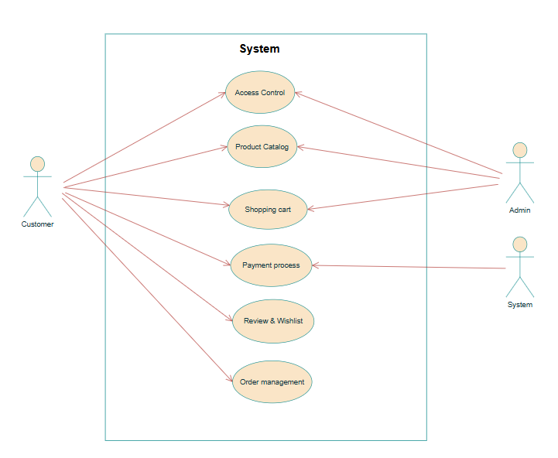
Electronics eCommerce Shop |  |  | Module/Sub System |  |  |  | Created PIC | Created PIC | Approved Date
 |  |  | Project Information Management

1. Module/Sub System Overview

2. Definitions, Acronyms, and Abbreviations

 |  |  | No | Abbreviation | Description

3. UC Diagram

 | No | Use Case ID |  | Use Case Name |  | Description
 | 1 | UC_01 |  | Product Catalog |  | Cho phép người dùng duyệt, tìm kiếm và lọc sản phẩm theo danh mục, thương hiệu, giá hoặc đánh giá. Hệ thống hiển thị thông tin chi tiết của từng sản phẩm (tên, hình ảnh, mô tả, giá bán, tình trạng tồn kho). Quản trị viên có thể thêm, sửa hoặc xóa sản phẩm khỏi danh mục.

 | 2 | UC_02 |  | Shopping Cart |  | Cho phép người dùng thêm sản phẩm vào giỏ hàng, thay đổi số lượng hoặc xóa sản phẩm. Hệ thống tự động tính tổng tiền và lưu trạng thái giỏ hàng. Khi xác nhận, người dùng có thể tiến hành đặt hàng và thanh toán.

 | 3 | UC_03 |  | Order Management |  | Quản lý toàn bộ quy trình đơn hàng — từ khi người dùng xác nhận thanh toán đến khi hoàn tất giao hàng. Admin có thể cập nhật trạng thái đơn hàng (Pending, Paid, Shipping, Completed, Canceled) và xử lý yêu cầu hủy đơn.

 | 4 | UC_04 |  | Payment Process |  | Xử lý và xác minh thanh toán cho các đơn hàng. Người dùng có thể chọn phương thức thanh toán qua MoMo hoặc COD.Hệ thống gửi yêu cầu tới cổng thanh toán, cập nhật trạng thái và thông báo kết quả giao dịch.

 | 5 | UC_05 |  | Review & Wishlist |  | Sau khi nhận hàng, khách hàng có thể đánh giá sản phẩm (1–5 sao), viết nhận xét hoặc thêm sản phẩm vào danh sách yêu thích (Wishlist). Quản trị viên có thể duyệt, ẩn hoặc xóa đánh giá không phù hợp.

 | 6 | UC_06 |  | Access Control |  | Quản lý tài khoản người dùng (Customer/Admin) bao gồm đăng ký, đăng nhập và đăng xuất. Hệ thống xác thực người dùng bằng JWT Token, phân quyền truy cập và kiểm soát hoạt động theo vai trò.

 | Security Matrix
 | UC |  |  |  | Customer |  | Admin | System
 | Product Catalog |  |  |  | x |  | x
 | Shopping Cart |  |  |  | x
 | Order Management |  |  |  | x |  | x
 | Payment Process |  |  |  | x |  |  | x
 | Review & Wishlist |  |  |  | x
 | Access Control |  |  |  | x |  | x

Product_Catalog
Electronics eCommerce Shop | Module/Sub System | Created PIC | Created PIC | Approved Date
 | Project Information Management

1. Actors
Customer (Người mua hàng) Admin (Quản trị viên)

2. Pre-Condition:
Hệ thống đã có dữ liệu sản phẩm và danh mục trong cơ sở dữ liệu. Người dùng đã truy cập website (hoặc đăng nhập nếu cần để thêm yêu thích).

3. Trigger
Customer truy cập trang danh mục sản phẩm hoặc chi tiết sản phẩm để xem, tìm kiếm hoặc chọn mua.

4. Basic flow
1. Customer truy cập trang Shop hoặc Danh mục sản phẩm. 2. Hệ thống hiển thị danh sách sản phẩm theo mặc định hoặc theo bộ lọc (phổ biến, giảm giá, giá tăng/giảm). 3. Customer sử dụng bộ lọc theo danh mục, thương hiệu hoặc giá. 4. Hệ thống hiển thị kết quả tìm kiếm phù hợp. 5. Customer chọn sản phẩm và xem chi tiết thông tin. 6. Hệ thống hiển thị tên, hình ảnh, mô tả, giá, tình trạng tồn kho và đánh giá trung bình. 7. Customer có thể thêm sản phẩm vào Wishlist hoặc Giỏ hàng. 8. Hệ thống xác nhận thao tác bằng thông báo “Đã thêm vào danh sách yêu thích / giỏ hàng thành công”.

5. Alternative flow
Nếu không có sản phẩm phù hợp → hiển thị “Không tìm thấy sản phẩm phù hợp.” Nếu sản phẩm hết hàng → hiển thị “Sản phẩm đã hết hàng.”

6. Business rule
Mỗi sản phẩm phải có ít nhất một biến thể (variant) hợp lệ. Chỉ những sản phẩm có số lượng > 0 mới được hiển thị. Dữ liệu hiển thị phải đồng bộ với cơ sở dữ liệu thực tế.

Activity Diagram
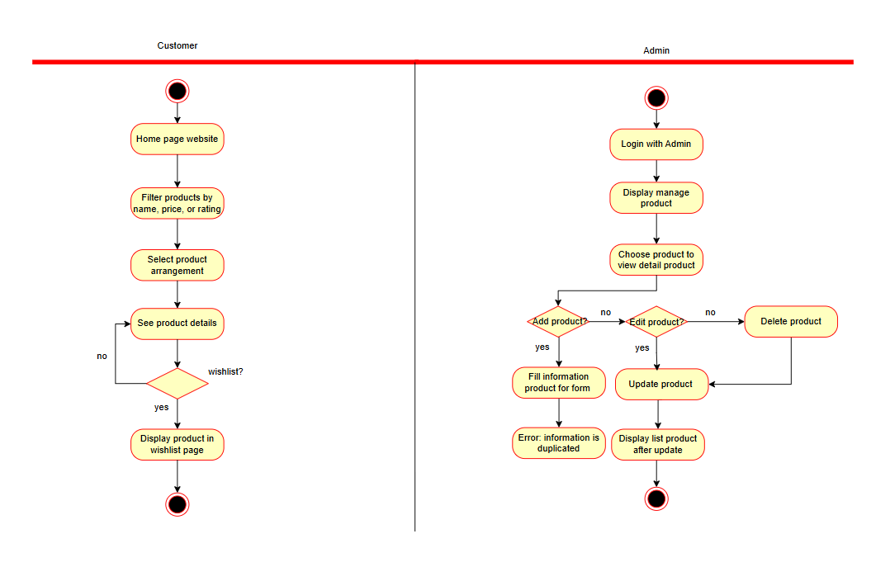

 |  |  |  |  | Khách hàng | Quản trị viên
 |  |  |  |  | Khách hàng xem danh sách tất cả sản phẩm. | Quản trị viên chịu trách nhiệm cập nhật dữ liệu sản phẩm.
 |  |  |  |  | - Truy cập trang Shop để xem danh sách sản phẩm. | - Quản trị viên có thể thêm, sửa hoặc vô hiệu hóa sản phẩm trong danh mục.
 |  |  |  |  | - Khách hàng có thể lọc hoặc tìm kiếm theo danh mục, thương hiệu hoặc giá. | - Nếu sản phẩm đã ngừng kinh doanh, Admin có thể xóa khỏi danh mục.
 |  |  |  |  | - Nếu không có sản phẩm phù hợp, hệ thống hiển thị thông báo “Không tìm thấy sản phẩm phù hợp.”
 |  |  |  |  | - Hệ thống hiển thị thông tin chi tiết khi người dùng chọn một sản phẩm.
 |  |  |  |  | - Khách hàng có thể thêm sản phẩm vào danh sách yêu thích.

Shopping_Cart
Electronics eCommerce Shop | Module/Sub System | Created PIC | Created PIC | Approved Date
 | Project Information Management

1. Actors
Customer (Người mua hàng)

2. Pre-Condition:
Customer đã đăng nhập. Có sản phẩm tồn kho trong hệ thống.

3. Trigger
Customer chọn “Thêm vào giỏ hàng” từ trang sản phẩm hoặc Wishlist.

4. Basic flow
1. Customer chọn sản phẩm mong muốn. 2.Customer nhấn nút “Thêm vào giỏ hàng”. 3. Hệ thống kiểm tra tồn kho. 4. Nếu còn hàng, hệ thống thêm sản phẩm vào giỏ. 5. Customer truy cập trang Cart để xem chi tiết sản phẩm, số lượng và tổng tiền. 6. Customer có thể tăng/giảm số lượng hoặc xóa sản phẩm. 7. Hệ thống cập nhật giá trị tổng tiền theo thời gian thực. 8.Customer chọn “Thanh toán” để chuyển sang bước tiếp theo.

5. Alternative flow
Nếu sản phẩm hết hàng → hiển thị “Sản phẩm đã hết hàng.” Nếu Customer chưa đăng nhập → yêu cầu đăng nhập trước khi tiếp tục. Nếu giỏ hàng trống → vô hiệu hóa nút “Thanh toán”.

6. Business rule
Chỉ sản phẩm hợp lệ (còn tồn kho > 0) được phép thêm vào giỏ. Tự động lưu trạng thái giỏ hàng khi người dùng đăng xuất. Tổng tiền bao gồm thuế và phí vận chuyển (nếu có).

Activity Diagram
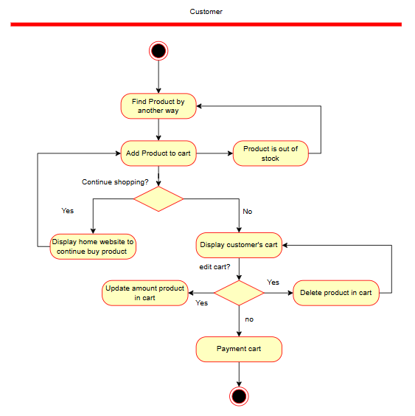

 |  |  |  |  | Actor (s): | Khách hàng
 |  |  |  |  | Summary: | Khách hàng tìm kiếm sản phẩm và thêm vào giỏ hàng.
 |  |  |  |  | Basic Course of Events: | Actor Action | System Response
 |  |  |  |  |  | 1. Tìm sản phẩm.
 |  |  |  |  |  |  | 2. Hệ thống hiển thị kết quả tìm kiếm.
 |  |  |  |  |  | 3. Thêm sản phẩm vào giỏ hàng. E1
 |  |  |  |  |  |  | 4. Hiển thị sản phẩm trong giỏ hàng.
 |  |  |  |  |  | 5. Bấm thanh toán.
 |  |  |  |  |  |  | 6. Chuyển qua trang thanh toán.
 |  |  |  |  | Alternative Paths: | A1. Nếu sản phẩm hết hàng thì hiển thị thông báo cho người dùng.
 |  |  |  |  | Exception Paths: | E1. Ở bước 3 sau khi thêm sản phẩm vào giỏ hàng, nếu người dùng tiếp tục mua sắm thì hiển thị trang mua sắm. Nếu không thì hiển thị giỏ hàng.
 |  |  |  |  |  | E2. Ở bước 4, khách hàng có thể tùy chọn chỉnh sửa đơn hàng.

Order_Management
Electronics eCommerce Shop | Module/Sub System | Created PIC | Created PIC | Approved Date
 | Project Information Management

1. Actors
Customer Admin

2. Pre-Condition:
Customer đã xác nhận thanh toán đơn hàng. Đơn hàng tồn tại trong cơ sở dữ liệu.

3. Trigger
Customer đặt hàng thành công hoặc Admin cập nhật trạng thái đơn.

4. Basic flow
1. Customer xác nhận đơn hàng sau khi thanh toán. 2. Hệ thống tạo mới bản ghi đơn hàng. 3. Admin đăng nhập vào Dashboard để xem danh sách đơn hàng. 4. Admin cập nhật trạng thái đơn hàng (Pending → Processing → Delivered → Completed). 5. Customer có thể xem chi tiết đơn hàng, trạng thái và lịch sử giao dịch.

5. Alternative flow
Nếu Customer hủy đơn trước khi xử lý → hệ thống khôi phục số lượng tồn kho. Nếu thanh toán thất bại → hệ thống hủy đơn hàng. Nếu đơn hàng bị lỗi → hiển thị thông báo “Không thể xử lý đơn hàng.”

6. Business rule
Mỗi đơn hàng phải có ít nhất một sản phẩm hợp lệ. Admin chỉ được thay đổi trạng thái đơn nếu đã xác thực quyền. Mỗi thay đổi trạng thái được lưu log trong hệ thống.

Activity Diagram
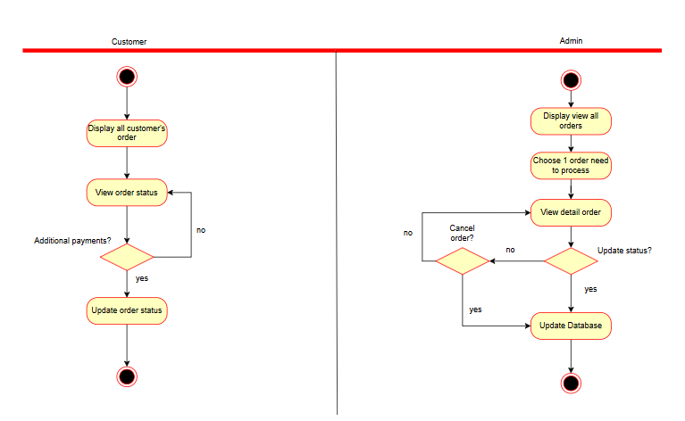

 |  |  |  |  | Khách hàng | Quản trị viên
 |  |  |  |  | 1. Hiển thị tất cả đơn hàng của khách hàng. | 1. Hiển thị toàn bộ đơn hàng trong hệ thống.
 |  |  |  |  | 2. Khách hàng có thể xem trạng thái đơn hàng | 2. Xem chi tiết đơn hàng.
 |  |  |  |  | 3. Khách hàng có thể thanh toán bổ sung. | 3. Quản trị viên có thể cập nhật trạng thái đơn hàng hoặc hủy đơn hàng.
 |  |  |  |  | Hệ thống:
 |  |  |  |  | Khi người dùng xác nhận thanh toán, hệ thống tạo đơn hàng mới và cập nhật trạng thái tương ứng.
 |  |  |  |  | Hệ thống cập nhật lại số lượng tồn kho.

Payment_Process
Electronics eCommerce Shop | Module/Sub System | Created PIC | Created PIC | Approved Date
 | Project Information Management

1. Actors
Customer Payment Gateway (MoMo)

2. Pre-Condition:
Customer đã có giỏ hàng hợp lệ. Kết nối tới API của MoMo hoạt động ổn định.

3. Trigger
Customer chọn phương thức thanh toán và xác nhận đơn hàng.

4. Basic flow
1. Customer chọn Thanh toán bằng MoMo hoặc COD. 2. Hệ thống gửi yêu cầu đến MoMo API (đối với thanh toán trực tuyến). 3. MoMo phản hồi kết quả giao dịch (Success / Failed). 4. Nếu thành công → hệ thống cập nhật trạng thái Paid và tạo hóa đơn. 5. Gửi thông báo xác nhận thanh toán qua email cho Customer.

5. Alternative flow
Nếu giao dịch thất bại → hiển thị thông báo “Thanh toán không thành công.” Nếu Customer thoát giữa chừng → lưu đơn hàng ở trạng thái Pending Payment. Nếu lỗi kết nối API → hiển thị “Không thể kết nối tới cổng thanh toán.”

6. Business rule
Mỗi đơn hàng chỉ có một bản ghi thanh toán duy nhất. Các giao dịch phải được xác minh từ MoMo trước khi cập nhật trạng thái “Paid”. Cho phép fallback sang COD nếu giao dịch online lỗi.

Activity Diagram

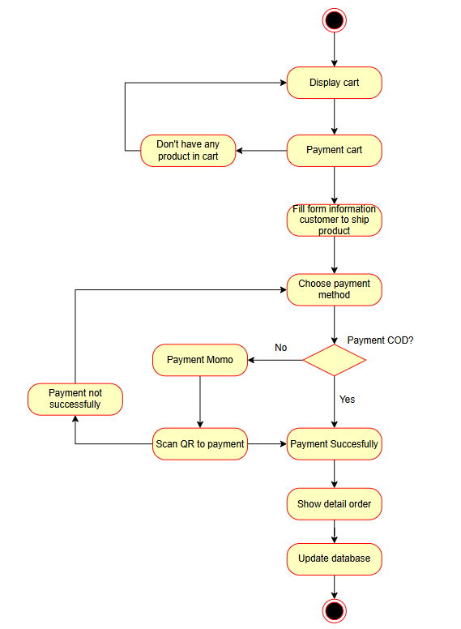

 |  |  |  |  | Khách hàng | Hệ thống:
 |  |  |  |  | 1. Chọn thanh toán đơn hàng. | 1. Gửi thông báo khi thanh toán không thành công.
 |  |  |  |  | - Nếu trong giỏ hàng chưa có sản phẩm nào thì hiển thị lỗi cho người dùng. | 2. Cập nhật lại database.
 |  |  |  |  | 2. Điền thông tin nhận hàng.
 |  |  |  |  | 3. Chọn phương thức thanh toán
 |  |  |  |  | - Chọn thanh toán COD
 |  |  |  |  | - Chọn thanh toán Momo
 |  |  |  |  | - Thanh toán không thành công thì quay lại bước 3.

Review_Product
Electronics eCommerce Shop | Module/Sub System | Created PIC | Created PIC | Approved Date
 | Project Information Management

1. Actors
Customer Admin

2. Pre-Condition:
Customer đã mua và nhận hàng. Hệ thống đã có dữ liệu sản phẩm tương ứng.

3. Trigger
Customer truy cập sản phẩm đã mua để đánh giá hoặc thêm vào Wishlist.

4. Basic flow
1. Customer chọn sản phẩm từ danh sách đơn hàng. 2. Customer đánh giá sản phẩm đã mua. 3. Hệ thống lưu và hiển thị đánh giá trên trang chi tiết sản phẩm. 4. Admin có thể xem, duyệt hoặc xóa đánh giá không phù hợp.

5. Alternative flow
Nếu Customer chưa mua sản phẩm → không thể đánh giá. Nếu kết nối lỗi → hiển thị “Không thể gửi đánh giá, vui lòng thử lại.”

6. Business rule
Mỗi người dùng chỉ được đánh giá mỗi sản phẩm 1 lần. Admin có thể ẩn hoặc xóa đánh giá vi phạm. Wishlist chỉ hiển thị các sản phẩm còn kinh doanh.

Activity Diagram
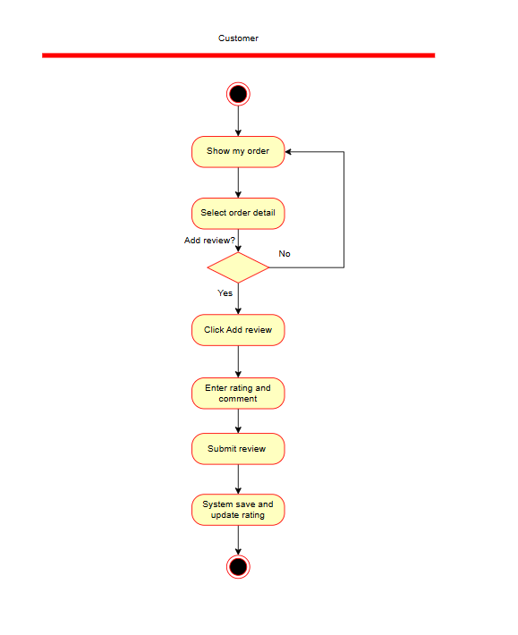

 |  |  |  |  | Khách hàng | Hệ thống
 |  |  |  |  | 1. Xem danh sách đơn hàng đã đặt. | 1. Cập nhật review sản phẩm.
 |  |  |  |  | 2. Chọn chi tiết đơn hàng cần đánh giá.
 |  |  |  |  | 3. Viết đánh giá cho sản phẩm.

Access_Control
Electronics eCommerce Shop | Module/Sub System | Created PIC | Created PIC | Approved Date
 | Project Information Management

1. Actors
Customer Admin

2. Pre-Condition:
Hệ thống đã khởi tạo cơ sở dữ liệu người dùng và vai trò.

3. Trigger
Người dùng thực hiện đăng nhập hoặc đăng xuất.

4. Basic flow
1. Người dùng truy cập trang Login / Register. 2. Nhập thông tin tài khoản hợp lệ. 3. Hệ thống xác thực qua JWT Token. 4. Nếu là Customer → chuyển hướng đến trang Product Catalog. 5. Nếu là Admin → chuyển đến Admin Dashboard. 6. Người dùng có thể đăng xuất khỏi hệ thống.

5. Alternative flow
Nếu thông tin đăng nhập sai → hiển thị thông báo “Sai tên đăng nhập hoặc mật khẩu.” Nếu tài khoản bị khóa → hiển thị “Tài khoản bị vô hiệu hóa.”

6. Business rule
Hệ thống lưu token đăng nhập trong session hợp lệ. Mỗi vai trò (Customer / Admin) có quyền riêng biệt. Sau khi đăng xuất, token phải bị xóa khỏi bộ nhớ trình duyệt.

Activity Diagram
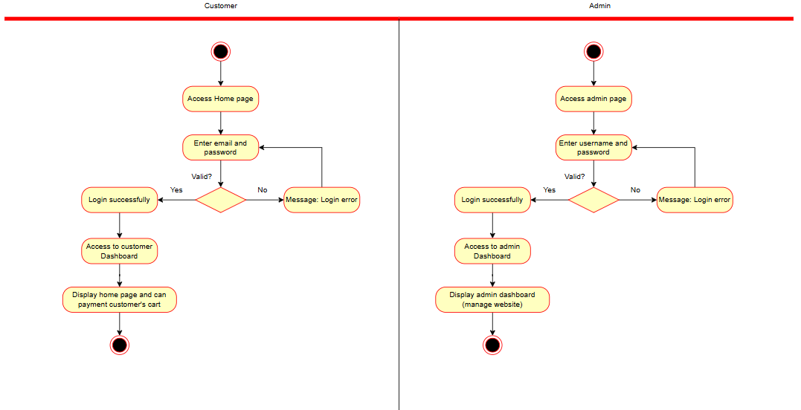

 |  |  |  |  | Khách hàng | Quản trị viên
 |  |  |  |  | 1. Truy cập trang mua sắm. | 1. Truy cập trang quản trị viên.
 |  |  |  |  | 2. Nhập email và mật khẩu. | 2. Nhập email và mật khẩu.
 |  |  |  |  | - Nếu sai thông tin thì bắt người dùng nhập lại. | - Nếu sai thông tin thì bắt người dùng nhập lại.
 |  |  |  |  | 3. Hiển thị trang giao diện người dùng. | 3. Hiển thị trang giao diện quản trị viên.
 |  |  |  |  | Hệ thống:
 |  |  |  |  | Kiểm tra database để xác nhận người dùng.

